Datos de los servidores
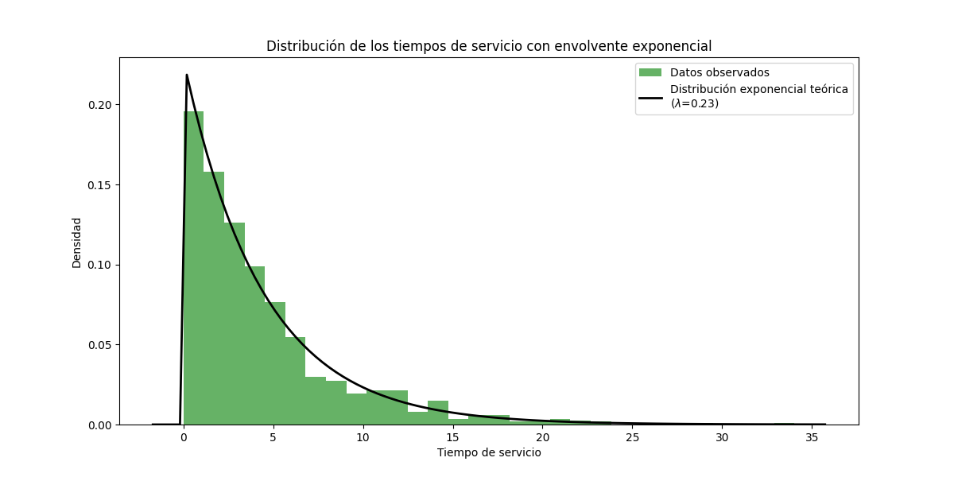
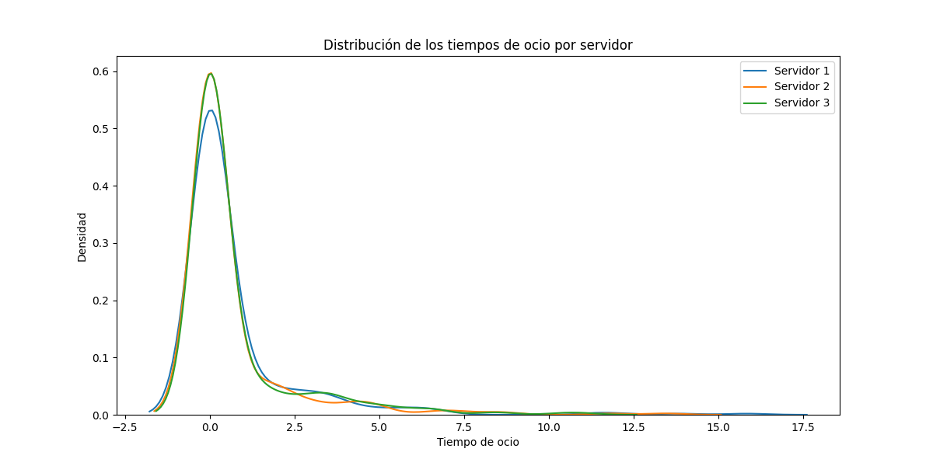
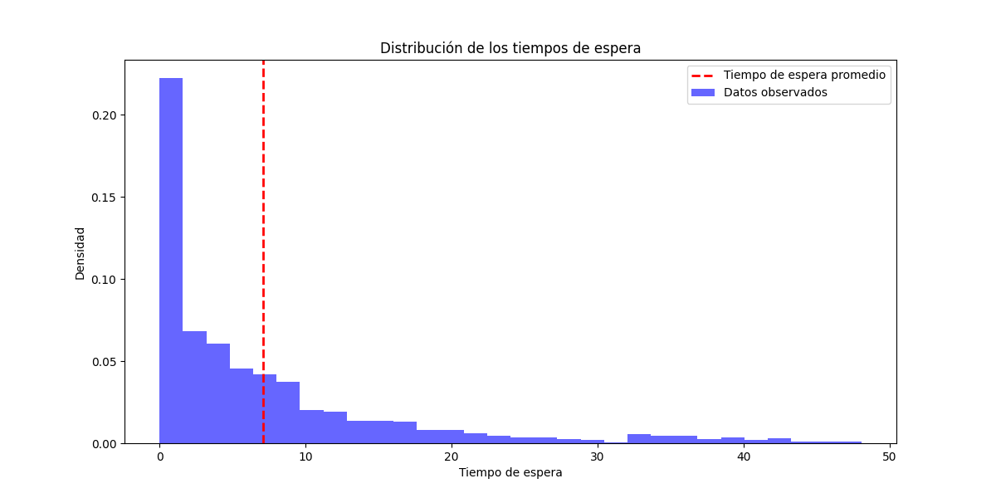
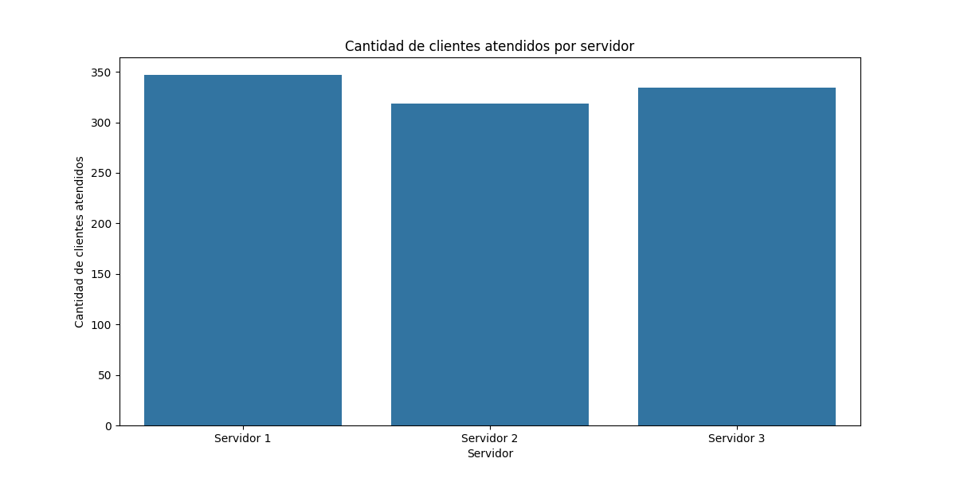
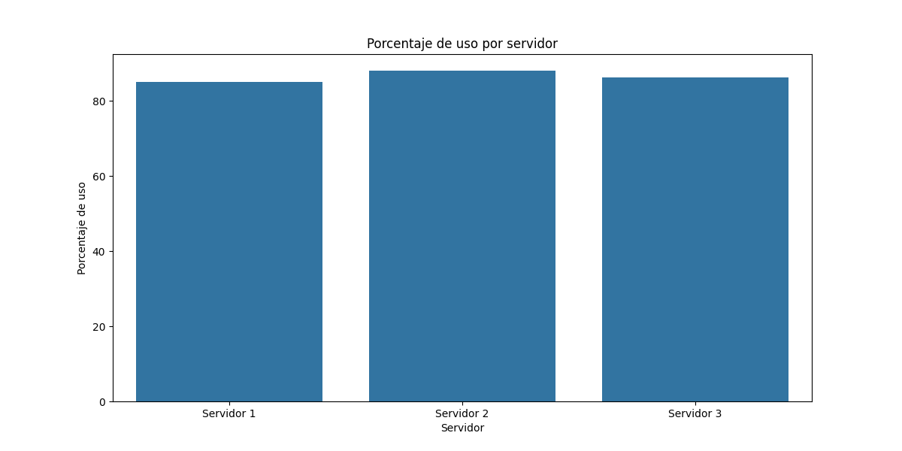
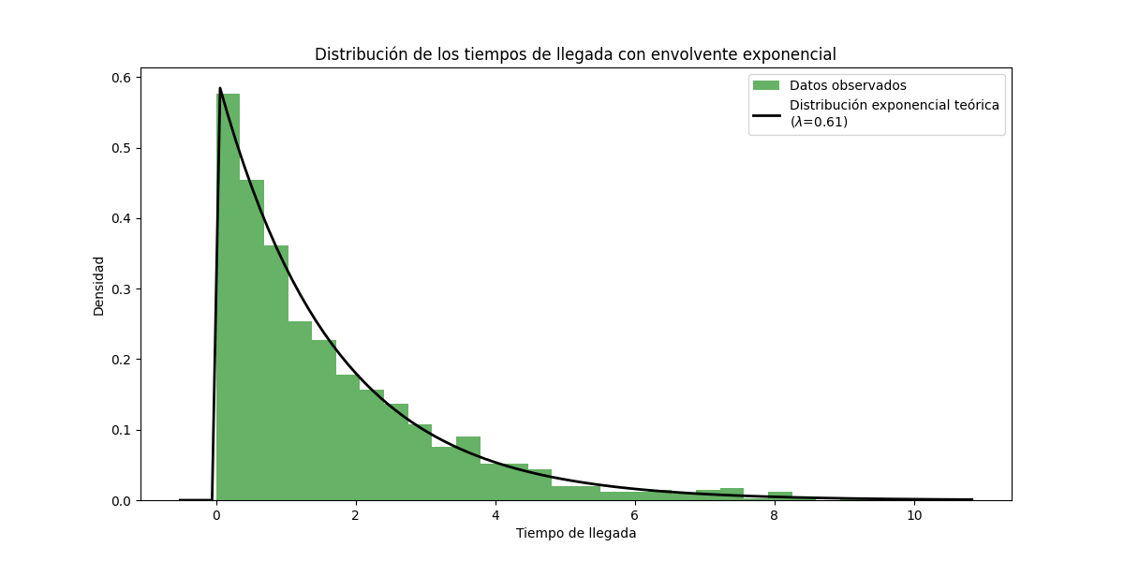
Servidor | Tiempo en espera | Porcentaje de espera | Porcentaje de uso | Tiempo de ocio | Cantidad de clientes atendidos
Servidor 1 | 252.55 | 14.91 | 85.09 | 253.77 | 347
Servidor 2 | 201.3 | 11.89 | 88.11 | 203.36 | 319
Servidor 3 | 231.01 | 13.64 | 86.36 | 235.78 | 334

